TDSheet
Торговая марка |  |  |  |  | Общая сумма заказа |  |  |  | 0

Артикул | Фото | Состав | Штрихкод | Описание | Цвет/Размер | Цена | Наличие | Заказ | Сумма

DENTELLE
2 АКСЕССУАРЫ
LACE COLLECTION
SPICE
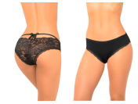
D_S151_01 |  | 95% хлопок, 5% эластан | 4650117494948 | Трусы со средней линией талии, пикантная задняя деталь декорирована кружевом и атласным бантом. 1 шт в упаковке. Упаковка - картонная коробочка. | черный L | 145 | больше 100 | 0 | 0
 |  |  | 4650117494955 |  | черный M | 145 | больше 100 | 0 | 0
 |  |  | 4650117494962 |  | черный S | 145 | больше 100 | 0 | 0
 |  |  | 4650117494979 |  | черный XL | 145 | больше 100 | 0 | 0
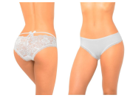
D_S151_02 |  | 95% хлопок, 5% эластан | 4650117494986 | Трусы со средней линией талии, пикантная задняя деталь декорирована кружевом и атласным бантом. 1 шт в упаковке. Упаковка - картонная коробочка. | белый L | 145 | больше 100 | 0 | 0
 |  |  | 4650117494993 |  | белый M | 145 | больше 100 | 0 | 0
 |  |  | 4650117495006 |  | белый S | 145 | больше 100 | 0 | 0
 |  |  | 4650117495013 |  | белый XL | 145 | больше 100 | 0 | 0
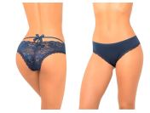
D_S151_03 |  | 95% хлопок, 5% эластан | 4650117495020 | Трусы со средней линией талии, пикантная задняя деталь декорирована кружевом и атласным бантом. 1 шт в упаковке. Упаковка - картонная коробочка. | т.синий L | 145 | больше 100 | 0 | 0
 |  |  | 4650117495037 |  | т.синий M | 145 | больше 100 | 0 | 0
 |  |  | 4650117495044 |  | т.синий S | 145 | больше 100 | 0 | 0
 |  |  | 4650117495051 |  | т.синий XL | 145 | больше 100 | 0 | 0
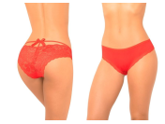
D_S151_05 |  | 95% хлопок, 5% эластан | 4650117495068 | Трусы со средней линией талии, пикантная задняя деталь декорирована кружевом и атласным бантом. 1 шт в упаковке. Упаковка - картонная коробочка. | красный L | 145 | больше 100 | 0 | 0
 |  |  | 4650117495075 |  | красный M | 145 | больше 100 | 0 | 0
 |  |  | 4650117495082 |  | красный S | 145 | 98 | 0 | 0
 |  |  | 4650117495099 |  | красный XL | 145 | больше 100 | 0 | 0
ROMANCE
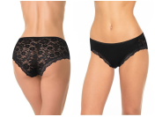
D_S148_01 |  | 95% хлопок, 5% спандекс | 4650117491268 | Трусы со средней линией талии, передняя деталь выполнена из хлопкового полотна, задняя - из мягкого кружевного полотна с цветочным рисунком. Обработка по ножке – узкое кружево. 1 шт в упаковке. Упаковка - картонная коробочка | черный L | 135 | больше 100 | 0 | 0
 |  |  | 4650117491275 |  | черный M | 135 | больше 100 | 0 | 0
 |  |  | 4650117491282 |  | черный S | 135 | больше 100 | 0 | 0
 |  |  | 4650117491251 |  | черный XL | 135 | больше 100 | 0 | 0
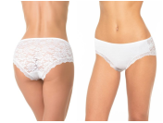
D_S148_02 |  | 95% хлопок, 5% спандекс | 4650117491305 | Трусы со средней линией талии, передняя деталь выполнена из хлопкового полотна, задняя - из мягкого кружевного полотна с цветочным рисунком. Обработка по ножке – узкое кружево. 1 шт в упаковке. Упаковка - картонная коробочка | белый L | 135 | больше 100 | 0 | 0
 |  |  | 4650117491312 |  | белый M | 135 | больше 100 | 0 | 0
 |  |  | 4650117491329 |  | белый S | 135 | больше 100 | 0 | 0
 |  |  | 4650117491299 |  | белый XL | 135 | больше 100 | 0 | 0
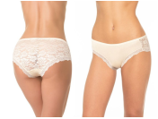
D_S148_04 |  | 95% хлопок, 5% спандекс | 4650117491343 | Трусы со средней линией талии, передняя деталь выполнена из хлопкового полотна, задняя - из мягкого кружевного полотна с цветочным рисунком. Обработка по ножке – узкое кружево. 1 шт в упаковке. Упаковка - картонная коробочка | бежевый L | 135 | больше 100 | 0 | 0
 |  |  | 4650117491350 |  | бежевый M | 135 | больше 100 | 0 | 0
 |  |  | 4650117491367 |  | бежевый S | 135 | больше 100 | 0 | 0
 |  |  | 4650117491336 |  | бежевый XL | 135 | больше 100 | 0 | 0
BLOSSOM
D_B131_01 | 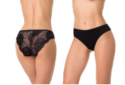 | 95% хлопок, 5% эластан | 4660057062459 | Трусы-бразилианы со средней линией талии. Передняя деталь выполнена из мягкого хлопка со спандексом. Задняя деталь из кружева с цветочным рисунком. 1 шт. в упаковке. Упаковка - картонная коробочка. | черный S | 135 | больше 100 | 0 | 0
D_B131_02 | 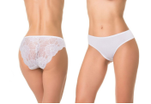 | 95% хлопок, 5% эластан | 4660057062497 | Трусы-бразилианы со средней линией талии. Передняя деталь выполнена из мягкого хлопка со спандексом. Задняя деталь из кружева с цветочным рисунком. 1 шт. в упаковке. Упаковка - картонная коробочка. | белый S | 135 | больше 100 | 0 | 0
D_B131_03 | 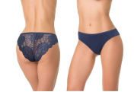 | 95% хлопок, 5% эластан | 4660057062572 | Трусы-бразилианы со средней линией талии. Передняя деталь выполнена из мягкого хлопка со спандексом. Задняя деталь из кружева с цветочным рисунком. 1 шт. в упаковке. Упаковка - картонная коробочка. | т.синий S | 135 | больше 100 | 0 | 0
D_B131_05 | 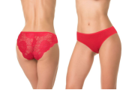 | 95% хлопок, 5% эластан | 4660057062695 | Трусы-бразилианы со средней линией талии. Передняя деталь выполнена из мягкого хлопка со спандексом. Задняя деталь из кружева с цветочным рисунком. 1 шт. в упаковке. Упаковка - картонная коробочка. | красный S | 135 | 87 | 0 | 0
D_B131_06 | 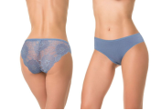 | 95% хлопок, 5% эластан | 4660057062657 | Трусы-бразилианы со средней линией талии. Передняя деталь выполнена из мягкого хлопка со спандексом. Задняя деталь из кружева с цветочным рисунком. 1 шт. в упаковке. Упаковка - картонная коробочка. | деним S | 135 | больше 100 | 0 | 0
D_B131_08 | 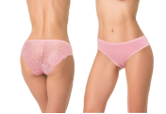 | 95% хлопок, 5% эластан | 4660057062619 | Трусы-бразилианы со средней линией талии. Передняя деталь выполнена из мягкого хлопка со спандексом. Задняя деталь из кружева с цветочным рисунком. 1 шт. в упаковке. Упаковка - картонная коробочка. | персиковый S | 135 | 63 | 0 | 0
D_B131_35 | 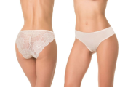 | 95% хлопок, 5% эластан | 4660057062527 | Трусы-бразилианы со средней линией талии. Передняя деталь выполнена из мягкого хлопка со спандексом. Задняя деталь из кружева с цветочным рисунком. 1 шт. в упаковке. Упаковка - картонная коробочка. | сливочный M | 135 | 16 | 0 | 0
 |  |  | 4660057062534 |  | сливочный S | 135 | больше 100 | 0 | 0
LACE BLOOM
D_S501_08 | 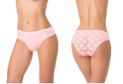 | 85% полиамид, 10% хлопок, 5% спандекс | 4660057056977 | Трусы со средней линией талии, передняя деталь выполнена из хлопкового полотна, задняя - из мягкого кружевного полотна с цветочным рисунком. На передней детали декоративные вставки из кружевного полотна. 1 шт в упаковке. Упаковка - картонная коробочка | персиковый S | 135 | 38 | 0 | 0
LOVELY LACE
D_B111_01 | 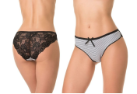 | 95% хлопок, 5% эластан | 4660057053372 | Трусы-бразилиана со средней линией талии, задняя деталь выполнена из кружева. Упаковка - картонная коробочка. | черный S | 135 | 12 | 0 | 0
D_B111_02 | 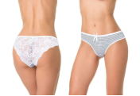 | 95% хлопок, 5% эластан | 4660057062817 | Трусы-бразилиана со средней линией талии, задняя деталь выполнена из кружева. Упаковка - картонная коробочка. | белый XL | 135 | 1 | 0 | 0
D_B111_03 | 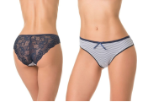 | 95% хлопок, 5% эластан | 4660057053495 | Трусы-бразилиана со средней линией талии, задняя деталь выполнена из кружева. Упаковка - картонная коробочка. | т.синий S | 135 | 4 | 0 | 0
D_B111_04 | 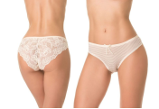 | 95% хлопок, 5% эластан | 4660057053457 | Трусы-бразилиана со средней линией талии, задняя деталь выполнена из кружева. Упаковка - картонная коробочка. | бежевый S | 135 | 46 | 0 | 0
D_B111_10 | 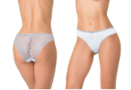 | 95% хлопок, 5% эластан | 4660057062763 | Трусы-бразилиана со средней линией талии, задняя деталь выполнена из кружева. Упаковка - картонная коробочка. | серый S | 135 | 72 | 0 | 0
D_B111_15 | 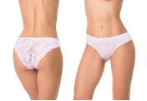 | 95% хлопок, 5% эластан | 4660057062848 | Трусы-бразилиана со средней линией талии, задняя деталь выполнена из кружева. Упаковка - картонная коробочка. | розовый S | 135 | 35 | 0 | 0
D_B111_23 | 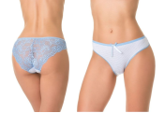 | 95% хлопок, 5% эластан | 4660057053419 | Трусы-бразилиана со средней линией талии, задняя деталь выполнена из кружева. Упаковка - картонная коробочка. | голубой S | 135 | 41 | 0 | 0
BASIC COLLECTION
BASIC
D_S114_01 | 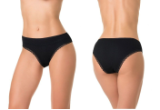 | 95% хлопок, 5% спандекс | 4660057039895 | Трусы со средней линией талии, выполнены из мягкого хлопка со спандексом. Ножки обработаны плоским кружевом. Передняя деталь декорирована узким кружевом. 1 шт. в упаковке. Упаковка - картонная коробочка | черный S | 135 | больше 100 | 0 | 0
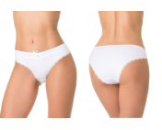
D_S114_02 |  | 95% хлопок, 5% спандекс | 4660057041652 | Трусы со средней линией талии, выполнены из мягкого хлопка со спандексом. Ножки обработаны плоским кружевом. Передняя деталь декорирована узким кружевом. 1 шт. в упаковке. Упаковка - картонная коробочка | белый M | 135 | 54 | 0 | 0
 |  |  | 4660057041669 |  | белый S | 135 | 91 | 0 | 0
 |  |  | 4660057041676 |  | белый XL | 135 | 71 | 0 | 0
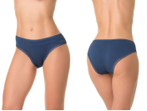
D_S114_03 |  | 95% хлопок, 5% спандекс | 4660057057110 | Трусы со средней линией талии, выполнены из мягкого хлопка со спандексом. Ножки обработаны плоским кружевом. Передняя деталь декорирована узким кружевом. 1 шт. в упаковке. Упаковка - картонная коробочка | т.синий L | 135 | больше 100 | 0 | 0
 |  |  | 4660057057127 |  | т.синий M | 135 | больше 100 | 0 | 0
 |  |  | 4660057057134 |  | т.синий S | 135 | больше 100 | 0 | 0
 |  |  | 4660057057103 |  | т.синий XL | 135 | больше 100 | 0 | 0
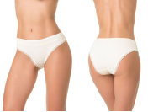
D_S114_04 |  | 95% хлопок, 5% спандекс | 4660057057073 | Трусы со средней линией талии, выполнены из мягкого хлопка со спандексом. Ножки обработаны плоским кружевом. Передняя деталь декорирована узким кружевом. 1 шт. в упаковке. Упаковка - картонная коробочка | бежевый L | 135 | 78 | 0 | 0
 |  |  | 4660057057080 |  | бежевый M | 135 | 89 | 0 | 0
 |  |  | 4660057057097 |  | бежевый S | 135 | больше 100 | 0 | 0
 |  |  | 4660057057066 |  | бежевый XL | 135 | больше 100 | 0 | 0
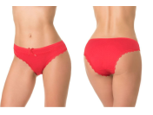
D_S114_05 |  | 95% хлопок, 5% спандекс | 4660057039918 | Трусы со средней линией талии, выполнены из мягкого хлопка со спандексом. Ножки обработаны плоским кружевом. Передняя деталь декорирована узким кружевом. 1 шт. в упаковке. Упаковка - картонная коробочка | красный L | 135 | 29 | 0 | 0
 |  |  | 4660057039925 |  | красный M | 135 | 60 | 0 | 0
 |  |  | 4660057039932 |  | красный S | 135 | 33 | 0 | 0
 |  |  | 4660057039949 |  | красный XL | 135 | 21 | 0 | 0
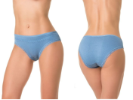
D_S114_06 |  | 95% хлопок, 5% спандекс | 4660057057158 | Трусы со средней линией талии, выполнены из мягкого хлопка со спандексом. Ножки обработаны плоским кружевом. Передняя деталь декорирована узким кружевом. 1 шт. в упаковке. Упаковка - картонная коробочка | деним L | 135 | больше 100 | 0 | 0
 |  |  | 4660057057165 |  | деним M | 135 | больше 100 | 0 | 0
 |  |  | 4660057057172 |  | деним S | 135 | больше 100 | 0 | 0
 |  |  | 4660057057141 |  | деним XL | 135 | больше 100 | 0 | 0
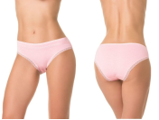
D_S114_08 |  | 95% хлопок, 5% спандекс | 4660057057196 | Трусы со средней линией талии, выполнены из мягкого хлопка со спандексом. Ножки обработаны плоским кружевом. Передняя деталь декорирована узким кружевом. 1 шт. в упаковке. Упаковка - картонная коробочка | персик L | 135 | больше 100 | 0 | 0
 |  |  | 4660057057202 |  | персик M | 135 | больше 100 | 0 | 0
 |  |  | 4660057057219 |  | персик S | 135 | больше 100 | 0 | 0
 |  |  | 4660057057189 |  | персик XL | 135 | больше 100 | 0 | 0
NOODLE
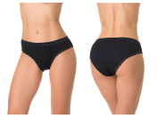
D_S117_01 |  | 95% хлопок, 5% спандекс | 4660057055598 | Трусы со средней линией талии, выполнены из деликатного хлопкового полотна "лапша" с добавлением эластана. Обработка по талии и ножке - узкое кружево. Упаковка - картонная коробочка. | черный L | 135 | больше 100 | 0 | 0
 |  |  | 4660057055604 |  | черный M | 135 | больше 100 | 0 | 0
 |  |  | 4660057055611 |  | черный S | 135 | больше 100 | 0 | 0
 |  |  | 4660057055581 |  | черный XL | 135 | 37 | 0 | 0
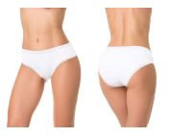
D_S117_02 |  | 95% хлопок, 5% спандекс | 4660057055635 | Трусы со средней линией талии, выполнены из деликатного хлопкового полотна "лапша" с добавлением эластана. Обработка по талии и ножке - узкое кружево. Упаковка - картонная коробочка. | белый L | 135 | 37 | 0 | 0
 |  |  | 4660057055642 |  | белый M | 135 | 66 | 0 | 0
 |  |  | 4660057055659 |  | белый S | 135 | больше 100 | 0 | 0
D_S117_03 | 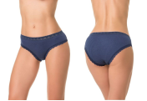 | 95% хлопок, 5% спандекс | 4660057055772 | Трусы со средней линией талии, выполнены из деликатного хлопкового полотна "лапша" с добавлением эластана. Обработка по талии и ножке - узкое кружево. Упаковка - картонная коробочка. | т.синий S | 135 | больше 100 | 0 | 0
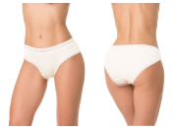
D_S117_04 |  | 95% хлопок, 5% спандекс | 4660057055710 | Трусы со средней линией талии, выполнены из деликатного хлопкового полотна "лапша" с добавлением эластана. Обработка по талии и ножке - узкое кружево. Упаковка - картонная коробочка. | бежевый L | 135 | больше 100 | 0 | 0
 |  |  | 4660057055727 |  | бежевый M | 135 | 96 | 0 | 0
 |  |  | 4660057055734 |  | бежевый S | 135 | больше 100 | 0 | 0
 |  |  | 4660057055703 |  | бежевый XL | 135 | больше 100 | 0 | 0
D_S117_09 | 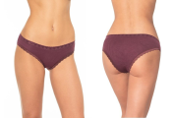 | 95% хлопок, 5% спандекс | 4660057068956 | Трусы со средней линией талии, выполнены из деликатного хлопкового полотна "лапша" с добавлением эластана. Обработка по талии и ножке - узкое кружево. Упаковка - картонная коробочка. | бордовый S | 135 | 43 | 0 | 0
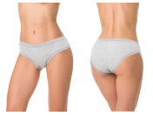
D_S117_10 |  | 95% хлопок, 5% спандекс | 4660057055833 | Трусы со средней линией талии, выполнены из деликатного хлопкового полотна "лапша" с добавлением эластана. Обработка по талии и ножке - узкое кружево. Упаковка - картонная коробочка. | серый L | 135 | больше 100 | 0 | 0
 |  |  | 4660057055840 |  | серый M | 135 | больше 100 | 0 | 0
 |  |  | 4660057055857 |  | серый S | 135 | больше 100 | 0 | 0
 |  |  | 4660057055826 |  | серый XL | 135 | больше 100 | 0 | 0
D_S117_12 | 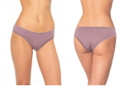 | 95% хлопок, 5% спандекс | 4660057065917 | Трусы со средней линией талии, выполнены из деликатного хлопкового полотна "лапша" с добавлением эластана. Обработка по талии и ножке - узкое кружево. Упаковка - картонная коробочка. | пион S | 135 | 32 | 0 | 0
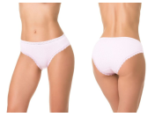
D_S117_15 |  | 95% хлопок, 5% спандекс | 4660057055796 | Трусы со средней линией талии, выполнены из деликатного хлопкового полотна "лапша" с добавлением эластана. Обработка по талии и ножке - узкое кружево. Упаковка - картонная коробочка. | розовый L | 135 | 47 | 0 | 0
 |  |  | 4660057055802 |  | розовый M | 135 | 30 | 0 | 0
 |  |  | 4660057055819 |  | розовый S | 135 | больше 100 | 0 | 0
 |  |  | 4660057055789 |  | розовый XL | 135 | 21 | 0 | 0
D_S117_23 | 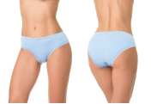 | 95% хлопок, 5% спандекс | 4660057055697 | Трусы со средней линией талии, выполнены из деликатного хлопкового полотна "лапша" с добавлением эластана. Обработка по талии и ножке - узкое кружево. Упаковка - картонная коробочка. | голубой S | 135 | 36 | 0 | 0
WHISPER
D_B149_10 | 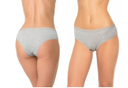 | 95% хлопок, 5% спандекс | 4650117491503 | Трусы-бразилиана со средней линией талии, выполнены из деликатного хлопкового полотна «лапша» с добавление эластана. Талия обработана мягкой резинкой в тон. 1 шт в упаковке. Упаковка – картонная коробочка | серый L | 135 | 2 | 0 | 0
 |  |  | 4650117491497 |  | серый XL | 135 | 20 | 0 | 0
AIR
D_S113_03 | 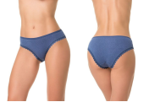 | 95% хлопок, 5% эластан | 4660057044417 | Трусы со средней линией талии, выполнены из мягкого хлопка со спандексом. Хлопковое полотно имеет перфорированную структуру, что позволяет коже лучше дышать. Отделка ножки – деликатная кружевная тесьма. 1 шт в упаковке. Упаковка - картонная коробочка. | т.синий S | 135 | 73 | 0 | 0
D_S113_05 | 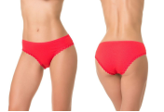 | 95% хлопок, 5% эластан | 4660057044134 | Трусы со средней линией талии, выполнены из мягкого хлопка со спандексом. Хлопковое полотно имеет перфорированную структуру, что позволяет коже лучше дышать. Отделка ножки – деликатная кружевная тесьма. 1 шт в упаковке. Упаковка - картонная коробочка. | красный S | 135 | больше 100 | 0 | 0
D_S113_09 | 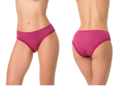 | 95% хлопок, 5% эластан | 4660057044332 | Трусы со средней линией талии, выполнены из мягкого хлопка со спандексом. Хлопковое полотно имеет перфорированную структуру, что позволяет коже лучше дышать. Отделка ножки – деликатная кружевная тесьма. 1 шт в упаковке. Упаковка - картонная коробочка. | бордо S | 135 | больше 100 | 0 | 0
D_S113_10 | 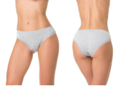 | 95% хлопок, 5% эластан | 4660057044172 | Трусы со средней линией талии, выполнены из мягкого хлопка со спандексом. Хлопковое полотно имеет перфорированную структуру, что позволяет коже лучше дышать. Отделка ножки – деликатная кружевная тесьма. 1 шт в упаковке. Упаковка - картонная коробочка. | серый S | 135 | 36 | 0 | 0
COMFORT
D_S115_06 | 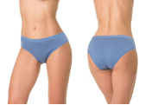 | 95% хлопок, 5% спандекс | 4660057057059 | Трусы со средней линией талии, выполнены из мягкого хлопка с эластаном. Все края обработаны плоской резинкой, что делает модель максимально комфортной и незаметной под одеждой. 1 шт. в упаковке. Упаковка - картонная коробочка. | деним S | 135 | 55 | 0 | 0
COMFORT SHORTS
D_SH100_04 | 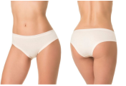 | 95% хлопок, 5% спандекс | 4660057054010 | Трусы-шорты со средней линией талии, выполнены из мягкого хлопка со спандексом. 1 шт в упаковке. Упаковка - картонная коробочка. | бежевый S | 135 | 29 | 0 | 0
D_SH100_08 | 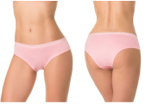 | 95% хлопок, 5% спандекс | 4660057054096 | Трусы-шорты со средней линией талии, выполнены из мягкого хлопка со спандексом. 1 шт в упаковке. Упаковка - картонная коробочка. | персиковый S | 135 | 11 | 0 | 0
 |  |  | 4660057054065 |  | персиковый XL | 135 | 33 | 0 | 0
BAMBOO COLLECTION
COMFORT BAMBOO
D_S301_01 | 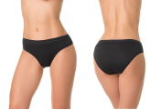 | 95% бамбук, 5% спандекс | 4660057056250 | Трусы со средней линией талии, выполнены из мягкого бамбукового полотна со спандексом. Все края обработаны плоской резинкой, что делает модель максимально комфортной и незаметной под одеждой. 1 шт в упаковке. Упаковка - картонная коробочка | черный S | 135 | 100 | 0 | 0
D_S301_02 | 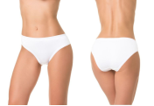 | 95% бамбук, 5% спандекс | 4660057056298 | Трусы со средней линией талии, выполнены из мягкого бамбукового полотна со спандексом. Все края обработаны плоской резинкой, что делает модель максимально комфортной и незаметной под одеждой. 1 шт в упаковке. Упаковка - картонная коробочка | белый S | 135 | 73 | 0 | 0
D_S301_03 | 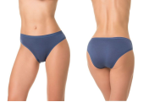 | 95% бамбук, 5% спандекс | 4660057056335 | Трусы со средней линией талии, выполнены из мягкого бамбукового полотна со спандексом. Все края обработаны плоской резинкой, что делает модель максимально комфортной и незаметной под одеждой. 1 шт в упаковке. Упаковка - картонная коробочка | т.синий S | 135 | больше 100 | 0 | 0
D_S301_04 | 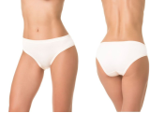 | 95% бамбук, 5% спандекс | 4660057056373 | Трусы со средней линией талии, выполнены из мягкого бамбукового полотна со спандексом. Все края обработаны плоской резинкой, что делает модель максимально комфортной и незаметной под одеждой. 1 шт в упаковке. Упаковка - картонная коробочка | бежевый S | 135 | 85 | 0 | 0
D_S301_06 |  | 95% бамбук, 5% спандекс | 4660057056410 | Трусы со средней линией талии, выполнены из мягкого бамбукового полотна со спандексом. Все края обработаны плоской резинкой, что делает модель максимально комфортной и незаметной под одеждой. 1 шт в упаковке. Упаковка - картонная коробочка | деним S | 135 | больше 100 | 0 | 0
D_S301_08 |  | 95% бамбук, 5% спандекс | 4660057056434 | Трусы со средней линией талии, выполнены из мягкого бамбукового полотна со спандексом. Все края обработаны плоской резинкой, что делает модель максимально комфортной и незаметной под одеждой. 1 шт в упаковке. Упаковка - картонная коробочка | персиковый L | 135 | 75 | 0 | 0
 |  |  | 4660057056441 |  | персиковый M | 135 | 25 | 0 | 0
 |  |  | 4660057056458 |  | персиковый S | 135 | больше 100 | 0 | 0
 |  |  | 4660057056427 |  | персиковый XL | 135 | 82 | 0 | 0
FLIRT BAMBOO
D_S313_01 |  | 95% бамбук 5% спандекс | 4660057065436 | Трусы со средней линией талии, передняя деталь выполнена из мягкого бамбукового полотна со спандексом, задняя – из деликатного кружева. На задней детали вставка из основного полотна. 1 шт в упаковке. Упаковка - картонная коробочка. | черный S | 135 | 53 | 0 | 0
D_S313_02 |  | 95% бамбук 5% спандекс | 4660057065474 | Трусы со средней линией талии, передняя деталь выполнена из мягкого бамбукового полотна со спандексом, задняя – из деликатного кружева. На задней детали вставка из основного полотна. 1 шт в упаковке. Упаковка - картонная коробочка. | белый S | 135 | 27 | 0 | 0
D_S313_03 |  | 95% бамбук 5% спандекс | 4660057065511 | Трусы со средней линией талии, передняя деталь выполнена из мягкого бамбукового полотна со спандексом, задняя – из деликатного кружева. На задней детали вставка из основного полотна. 1 шт в упаковке. Упаковка - картонная коробочка. | т.синий S | 135 | 43 | 0 | 0
D_S313_04 |  | 95% бамбук 5% спандекс | 4660057065559 | Трусы со средней линией талии, передняя деталь выполнена из мягкого бамбукового полотна со спандексом, задняя – из деликатного кружева. На задней детали вставка из основного полотна. 1 шт в упаковке. Упаковка - картонная коробочка. | бежевый S | 135 | 34 | 0 | 0
FOREVER BAMBOO
D_S314_01 |  | 95% бамбук, 5% спандекс | 4650117491565 | Трусы со средней линией талии, выполнены из мягкого бамбукового полотна. Вырез ножки и талия обработан вподгибку основным полотном. Для дополнительной поддержки внутри по талии вшита резинка. 1 шт в упаковке. Упаковка - картонная коробочка | черный S | 135 | 36 | 0 | 0
D_S314_02 |  | 95% бамбук, 5% спандекс | 4650117491602 | Трусы со средней линией талии, выполнены из мягкого бамбукового полотна. Вырез ножки и талия обработан вподгибку основным полотном. Для дополнительной поддержки внутри по талии вшита резинка. 1 шт в упаковке. Упаковка - картонная коробочка | белый S | 135 | 42 | 0 | 0
D_S314_04 |  | 95% бамбук, 5% спандекс | 4650117491688 | Трусы со средней линией талии, выполнены из мягкого бамбукового полотна. Вырез ножки и талия обработан вподгибку основным полотном. Для дополнительной поддержки внутри по талии вшита резинка. 1 шт в упаковке. Упаковка - картонная коробочка | бежевый S | 135 | 58 | 0 | 0
D_S314_41 |  | 95% бамбук, 5% спандекс | 4650117491640 | Трусы со средней линией талии, выполнены из мягкого бамбукового полотна. Вырез ножки и талия обработан вподгибку основным полотном. Для дополнительной поддержки внутри по талии вшита резинка. 1 шт в упаковке. Упаковка - картонная коробочка | петроль S | 135 | 39 | 0 | 0
INVISIBLE BAMBOO
D_B309_01 |  | 95% бамбук, 5% эластан | 4660057051903 | Трусы- бразилиана со средней линией талии, выполнены из мягкого бамбука со спандексом. Лазерная обработка края делает модель незаметной под одеждой. 1 шт в упаковке. Упаковка - картонная коробочка. | черный S | 135 | 13 | 0 | 0
D_B309_02 |  | 95% бамбук, 5% эластан | 4660057051866 | Трусы- бразилиана со средней линией талии, выполнены из мягкого бамбука со спандексом. Лазерная обработка края делает модель незаметной под одеждой. 1 шт в упаковке. Упаковка - картонная коробочка. | белый S | 135 | больше 100 | 0 | 0
D_B309_03 |  | 95% бамбук, 5% эластан | 4660057051989 | Трусы- бразилиана со средней линией талии, выполнены из мягкого бамбука со спандексом. Лазерная обработка края делает модель незаметной под одеждой. 1 шт в упаковке. Упаковка - картонная коробочка. | т.синий S | 135 | 35 | 0 | 0
RIO BAMBOOO
D_B300_01 |  | 95% бамбук, 5% эластан | 4660057054157 | Трусы- бразилиана со средней линией талии, выполнены из мягкого бамбука со спандексом. Все края обработаны плоской резинкой, что делает модель максимально комфортной и незаметной под одеждой. 1 шт в упаковке. Упаковка - картонная коробочка. | черный L | 135 | больше 100 | 0 | 0
 |  |  | 4660057054164 |  | черный M | 135 | больше 100 | 0 | 0
 |  |  | 4660057054171 |  | черный S | 135 | больше 100 | 0 | 0
 |  |  | 4660057054140 |  | черный XL | 135 | больше 100 | 0 | 0
D_B300_02 |  | 95% бамбук, 5% эластан | 4660057054195 | Трусы- бразилиана со средней линией талии, выполнены из мягкого бамбука со спандексом. Все края обработаны плоской резинкой, что делает модель максимально комфортной и незаметной под одеждой. 1 шт в упаковке. Упаковка - картонная коробочка. | белый L | 135 | больше 100 | 0 | 0
 |  |  | 4660057054201 |  | белый M | 135 | больше 100 | 0 | 0
 |  |  | 4660057054218 |  | белый S | 135 | больше 100 | 0 | 0
 |  |  | 4660057054188 |  | белый XL | 135 | больше 100 | 0 | 0
D_B300_03 |  | 95% бамбук, 5% эластан | 4660057054232 | Трусы- бразилиана со средней линией талии, выполнены из мягкого бамбука со спандексом. Все края обработаны плоской резинкой, что делает модель максимально комфортной и незаметной под одеждой. 1 шт в упаковке. Упаковка - картонная коробочка. | т.синий L | 135 | больше 100 | 0 | 0
 |  |  | 4660057054249 |  | т.синий M | 135 | больше 100 | 0 | 0
 |  |  | 4660057054256 |  | т.синий S | 135 | больше 100 | 0 | 0
 |  |  | 4660057054225 |  | т.синий XL | 135 | больше 100 | 0 | 0
D_B300_04 |  | 95% бамбук, 5% эластан | 4660057054270 | Трусы- бразилиана со средней линией талии, выполнены из мягкого бамбука со спандексом. Все края обработаны плоской резинкой, что делает модель максимально комфортной и незаметной под одеждой. 1 шт в упаковке. Упаковка - картонная коробочка. | бежевый L | 135 | больше 100 | 0 | 0
 |  |  | 4660057054287 |  | бежевый M | 135 | больше 100 | 0 | 0
 |  |  | 4660057054294 |  | бежевый S | 135 | больше 100 | 0 | 0
 |  |  | 4660057054263 |  | бежевый XL | 135 | больше 100 | 0 | 0
D_B300_05 |  | 95% бамбук, 5% эластан | 4660057054317 | Трусы- бразилиана со средней линией талии, выполнены из мягкого бамбука со спандексом. Все края обработаны плоской резинкой, что делает модель максимально комфортной и незаметной под одеждой. 1 шт в упаковке. Упаковка - картонная коробочка. | красный L | 135 | больше 100 | 0 | 0
 |  |  | 4660057054324 |  | красный M | 135 | больше 100 | 0 | 0
 |  |  | 4660057054331 |  | красный S | 135 | больше 100 | 0 | 0
 |  |  | 4660057054300 |  | красный XL | 135 | больше 100 | 0 | 0
D_B300_09 |  | 95% бамбук, 5% эластан | 4660057054393 | Трусы- бразилиана со средней линией талии, выполнены из мягкого бамбука со спандексом. Все края обработаны плоской резинкой, что делает модель максимально комфортной и незаметной под одеждой. 1 шт в упаковке. Упаковка - картонная коробочка. | бордовый L | 135 | больше 100 | 0 | 0
 |  |  | 4660057054409 |  | бордовый M | 135 | больше 100 | 0 | 0
 |  |  | 4660057054416 |  | бордовый S | 135 | больше 100 | 0 | 0
 |  |  | 4660057054386 |  | бордовый XL | 135 | больше 100 | 0 | 0
D_B300_18 |  | 95% бамбук, 5% эластан | 4660057054355 | Трусы- бразилиана со средней линией талии, выполнены из мягкого бамбука со спандексом. Все края обработаны плоской резинкой, что делает модель максимально комфортной и незаметной под одеждой. 1 шт в упаковке. Упаковка - картонная коробочка. | сирень L | 135 | больше 100 | 0 | 0
 |  |  | 4660057054362 |  | сирень M | 135 | больше 100 | 0 | 0
 |  |  | 4660057054379 |  | сирень S | 135 | больше 100 | 0 | 0
 |  |  | 4660057054348 |  | сирень XL | 135 | больше 100 | 0 | 0
BASIC BAMBOO
D_S306_01 |  | 95% бамбук, 5% спандекс | 4660057041683 | Трусы со средней линией талии, выполнены из мягкого бамбука со спандексом. 1 шт в упаковке. Упаковка - картоннная коробочка. | черный L | 135 | больше 100 | 0 | 0
 |  |  | 4660057041690 |  | черный M | 135 | больше 100 | 0 | 0
 |  |  | 4660057041706 |  | черный S | 135 | больше 100 | 0 | 0
...

